bestelformulier BioFriends
Bestelformulier |  |  |  |  |  |  |  |  | Email BioFriends |  |  | info@biofriends.nl

 |  |  |  |  |  |  |  |  | Faxnummer BioFriends |  |  |  | (0341) 26 13 35

Hema |  |  |  |  |  |  | Postcode / Plaats

Adres |  |  |  |  |  |  | Contactpersoon

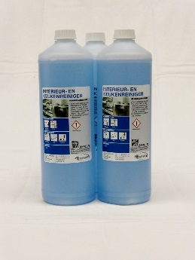
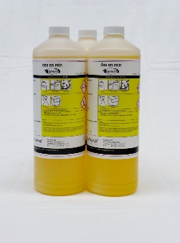
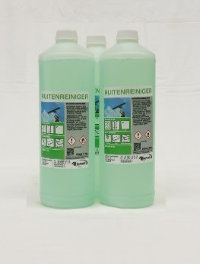
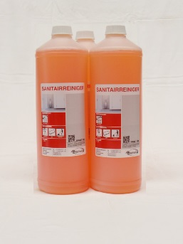
Reinigingsmiddelen
 | Interieur- en Keukenreinger (blauw) 6x1 liter |  | 000000160

 | Des en Rein (geel) 6x1 liter |  | 000000180

 | Ruitenreiniger (groen) 6x1 liter |  | 000000200

 | Sanitairreiniger (rood) 6x1 liter |  | 000000220 |  |  | Interieur- en Keukenreiniger |  |  | Des en Rein |  | Ruitenreiniger |  |  | Sanitairreiniger

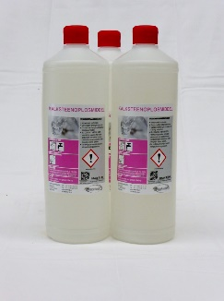
 | Exquise toiletverzorger Citroen 6x1 liter |  | 000000110

 | Kalksteenoplosmiddel (roze) 6x1 liter |  | 000000250

 | Ovenreiniger 6x650 ml. |  | 000000260

 | Thermometer foodwipes 6 x 300 stuks |  | 000000300
 |  |  |  |  |  | Exquise toiletverzorger |  |  | Kalksteenoplosmiddel |  | Ovenreiniger |  |  | Thermometer foodwipes
 | Biofriend Alcoholspray 24 x 500 ml. |  | 000000360
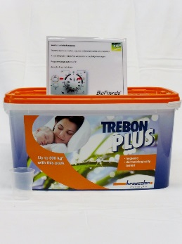
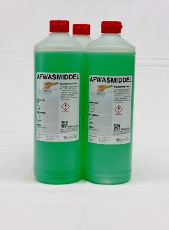
 | Trebon Desinfect waspoeder 5 kg. |  | 015001151

Vaatwasmiddelen
 | Afwasmiddel 6x1 liter |  | 010001011

 | DishWash Liquid Strong 10 liter |  | 010001011 |  |  | BioFriend Alcoholspray |  |  | Trebon waspoeder |  | Handafwasmiddel |  |  | Dishwash Liquid Strong

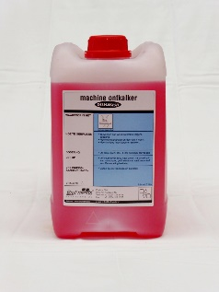
 | DishWash Rinse 10 liter |  | 010001145

 | Dishwash Machine-ontkalker 5 liter |  | 010001140

Hulpmaterialen
 | Reflex Antislip mopdoek blauw 5 st. |  | 250010233
 |  |  |  |  |  | DishWash Rinse |  |  | Dishwash Ontkalker |  | Reflex Antislip mopdoek |  |  | Reflex schoonmaakdoek
 | Reflex Antislip mopdoek rood 5 st. |  | 250010234
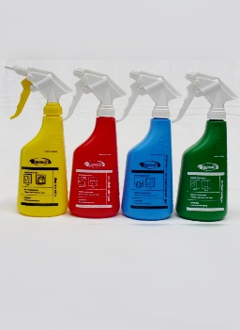
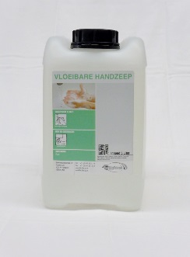
 | Reflex schoonmaakdoek blauw 5 st. |  | 250010300

 | Reflex schoonmaakdoek rood 5 st. |  | 250010301

 | Reflex schoonmaakdoek groen 5 st. |  | 250010302

 | Sproeiflacon blauw + spraykop |  | 210006110 |  |  | Sproeiflacons |  |  | Sopdoek geel |  | Afwasborstel |  |  | Handzeep

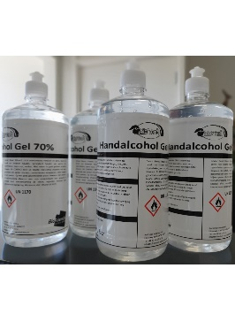
 | Sproeiflacon rood + spraykop |  | 210006120

 | Sproeiflacon groen + spraykop |  | 210006100

 | Sproeiflacon geel + spraykop |  | 210006140

 | Sopdoek geel 660 st |  | 230008114
 |  |  |  |  |  | Alcohol Handgel |  |  | Hygiënische Handzeep |  | Poetsrol |  |  | Toiletrol midi
 | Afwasborstel blauw |  | 283089300

 | Afwasborstel geel |  | 283089600

Facilitaire Producten
 | Vloeibare Handzeep 5 liter |  | 700014100

 | Alcohol Handgel 4x1 liter |  | 700000013 |  |  | Toiletrol maxi |  |  | Navulling Luchverfrisser

 | Hygiënische Handzeep 6x1liter (food/horeca) |  | 612309046 |  |  | Ruimte voor opmerkingen/artikelen die niet op de lijst staan

 | Midi Poetsrol grijs 6 st. |  | 601118330

 | Midi Poetsrol wit 6 st. |  | 601152316

 | Toiletrol midi grijs 12 rollen |  | 604150743

 | Toiletrol midi wit 12 rollen |  | 604250742

 | Toiletrol maxi grijs 6 rollen |  | 603150752

 | Toiletrol maxi wit 6 rollen |  | 603150747

 | Navulling luchtverfrisser 12 busjes |  | 690010100

 | Afvalzak 61x70 geel 1000 st. |  | 680013110

 | Afvalzak 70x110 blauw 500 st. |  | 680013140

 | Afvalzak Kliko 65/25x140 blauw 100 st. |  | 680013150

BioFriends Nederland BV |  | Edisonweg 4A |  | tel: | (0341) 25 31 16 |  |  | e-mail: | info@biofriends.nl | bank: |  | 34.75.21.037
Structuur in bedrijfshygiëne |  | 8071 RC Nunspeet |  | fax: | (0341) 26 13 35 |  |  | website: | www.biofriends.nl | btw nr.: |  | NL800544808B01

